List1
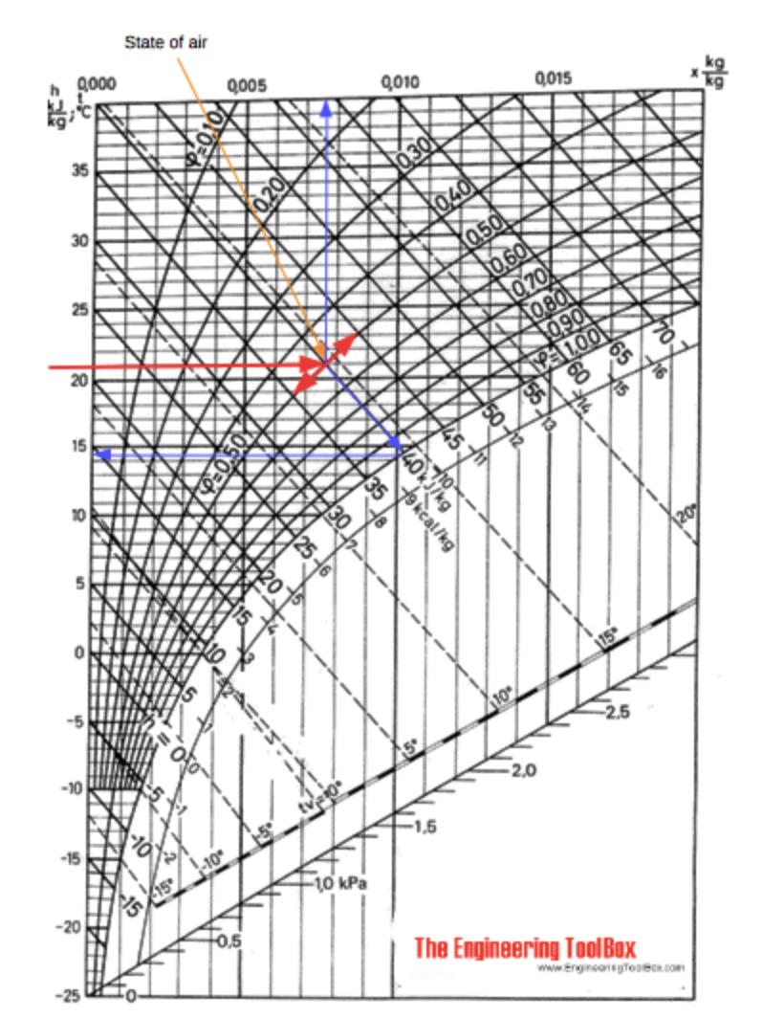
Čas simulace - 31 dní | 720 |  | Svit slunce průměrně | 0.26527777778 |  | Maximum specific humidity |  | https://www.engineeringtoolbox.com/humidity-ratio-air-d_686.html
 |  |  |  |  |  |  |  |  |  |  |  |  |  |  |  | humidity ratio in air
Zásobní objem [m3] | 374428000.00 |  | Average wind speed CZ [m/s] | 4.5
Min water level | 280000000.00
Max zátopová plocha [m2] | 27327000.00 |  | Teplota vody měř. Období [°C] | 21
Max zásobní objem [m3] | 716500000.00 |  |  |  |  |  |  |  |  |  |  |  |  | maximum saturation humidity ratio in air
 |  |  | Vlhkost vzduchu [%] | 50 |  | maximum saturation humidity ratio in air |  |  | 0.014659 |  |  |  |  | Temperature | Water Vapor | Maximum Saturation
Průměrný průtok/měř období[ m³/h] | 378720 |  |  |  |  | humidity ratio in air |  | 0.0098 |  |  |  |  |  | (oC) | Saturation Pressure | Humidity Ratio of Air
Průměrný odtok/roční [m3/h] | 300600 |  | Vypařená voda [kg/s] | 4076 |  |  |  |  |  |  |  |  |  |  | (Pa) | - x -
Průměrný sluneční svit [h] | 6.3666666667 |  |  |  |  |  |  |  |  | 0.001 |  |  |  |  |  | (kgw/kga)
Průměrná teplota vzduchu | 19.6 |  | Koeficient výparu | Θ = (19,6 + 19 v) |  | Vypařená voda kg/h |  | 13955376.954 | m3/h | 13955.376954 |  |  |  | 0 | 609.9 | 0.003767
 |  |  |  |  |  | 30 dní |  | 10047871407 | m3/30dní | 10047871.407 |  |  |  | 5 | 870 | 0.005387
 |  |  |  | 105.1 |  |  |  |  |  |  |  |  |  | 10 | 1225 | 0.007612
 |  |  |  |  |  | Ztracená energie |  | 398000 | 553.9 |  |  |  |  | 15 | 1701 | 0.01062
 |  |  |  |  |  |  |  | 334929.0469 | 466.12361578 |  |  |  |  | 20 | 2333 | 0.014659
https://www.tzb-info.cz/tabulky-a-vypocty/99-prumerne-mesicni-doby-slunecniho-svitu-ve-vybranych-lokalitach-cr | Leden | Únor | Březen | Duben | Květen | Červen | Červenec | Srpen | Září | Říjen | Listopad | Prosinec |  | 25 | 3130 | 0.019826
Sedlčany (nejbližší měřená oblast) | 30 | 52 | 114 | 133 | 191 | 188 | 191 | 196 | 127 | 88 | 39 | 34 | 1 383 | 30 | 4234 | 0.027125

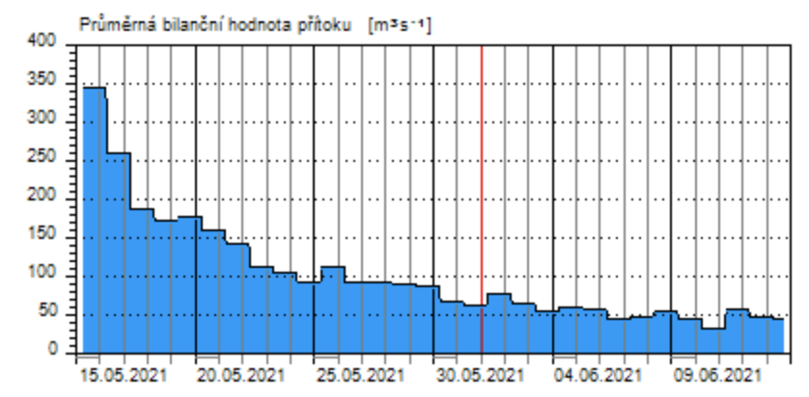
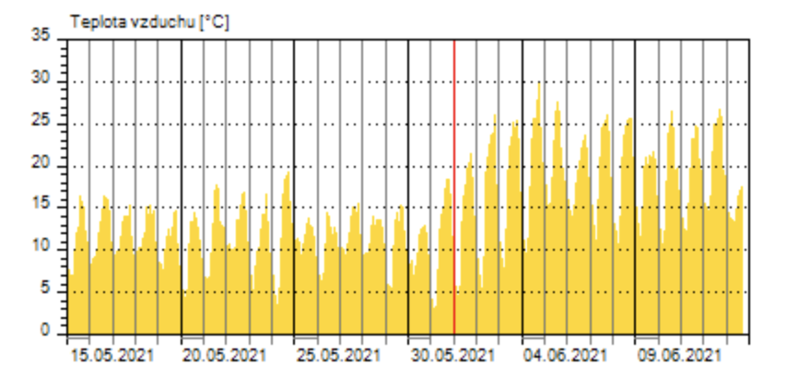
 |  |  |  |  |  |  |  |  |  |  |  |  |  |  |  |  | Obr. z webu
 |  | Přítok | Odtok (nejsou data) |  |  |  |  |  |  |  |  |  |  |  |  |  | https://www.engineeringtoolbox.com/psychrometric-chart-mollier-d_27.html
Data přítoku/Odtoku od 15.5.2021 do 13.6. | 15.5. | 350 |  |  |  |  |  |  |  |  |  | 1 | 16
 | 16.5. | 270 |  |  |  |  |  |  |  |  |  | 2 | 16
 | 17.5. | 190 |  |  |  |  |  |  |  |  |  | 3 | 16
 | 18.5. | 190 |  |  |  |  |  |  |  |  |  | 4 | 16
 | 19.5. | 190 |  |  |  |  |  |  |  |  |  | 5 | 16
 | 20.5. | 170 |  |  |  |  |  |  |  |  |  | 6 | 16
 | 21.5. | 140 |  |  |  |  |  |  |  |  |  | 7 | 16
 | 22.5. | 110 |  |  |  |  |  |  |  |  |  | 8 | 16
 | 23.5. | 105 |  |  |  |  |  |  |  |  |  | 9 | 16
 | 24.5. | 100 |  |  |  |  |  |  |  |  |  | 10 | 16
 | 25.5. | 110 |  |  |  |  |  |  |  |  |  | 11 | 16
 | 26.5. | 90 |  |  |  |  |  |  |  |  |  | 12 | 16
 | 27.5. | 90 |  |  |  |  |  |  |  |  |  | 13 | 16
 | 28.5. | 90 |  |  |  |  |  |  |  |  |  | 14 | 16
 | 29.5. | 90 |  |  |  |  |  |  |  |  |  | 15 | 16 | Zdroj: | http://www.pvl.cz/portal/Nadrze/cz/pc/Mereni.aspx?id=VLOR&oid=2
 | 30.5. | 70 |  | Zdroj: | http://www.pvl.cz/portal/Nadrze/cz/pc/Mereni.aspx?id=VLOR&oid=2 |  |  |  |  |  |  | 16 | 16
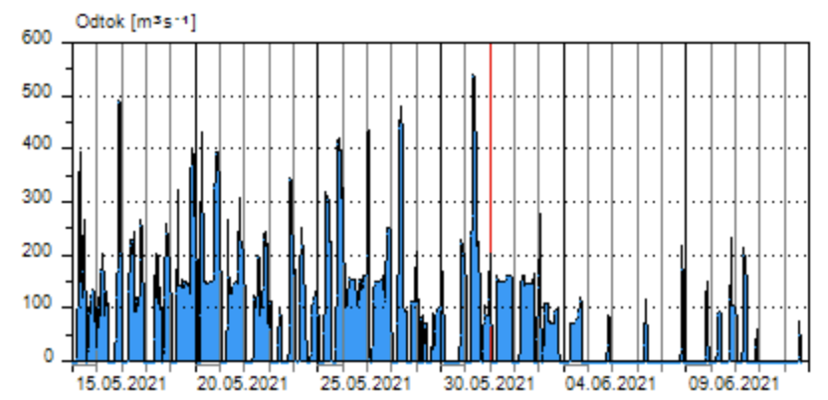
 | 31.5. | 65 |  |  |  |  |  |  |  |  |  | 17 | 18
 | 1.6. | 75 |  |  |  |  |  |  |  |  |  | 18 | 23
 | 2.6. | 65 |  |  |  |  |  |  |  |  |  | 19 | 25
 | 3.6. | 60 |  |  |  |  |  |  |  |  |  | 20 | 25
 | 4.6. | 65 |  |  |  |  |  |  |  |  |  | 21 | 25
 | 5.6. | 65 |  |  |  |  |  |  |  |  |  | 22 | 25
 | 6.6. | 48 |  |  |  |  |  |  |  |  |  | 23 | 25
 | 7.6. | 50 |  |  |  |  |  |  |  |  |  | 24 | 25
 | 8.6. | 55 |  |  |  |  |  |  |  |  |  | 25 | 25
 | 9.6. | 48 |  |  |  |  |  |  |  |  |  | 26 | 25
 | 10.6. | 45 |  |  |  |  |  |  |  |  |  | 27 | 25
 | 11.6. | 60 |  |  |  |  |  |  |  |  |  | 28 | 25
 | 12.6. | 50 |  |  |  |  |  |  |  |  |  | 29 | 25
 | 13.6. | 50 |  |  |  |  |  |  |  |  |  | 30 | 17
 | Průměr | 105.2 | 83.5 | Zdroj: | http://www.pvl.cz/portal/Nadrze/cz/pc/Mereni.aspx?id=VLOR&oid=2 |  |  |  |  |  |  | Průměr | 19.633333333

